A remplir par l'étudiant
Matériel recherché | écran

Mon choix s'est porté sur l'écran "Afficheur OLED 0,96" I2C TF051" car il répond a tous mes critères de recherche en étant pas chère avec son prix à moins de 10 € TTC. J'ai également décidé de prendre cette taille d'écran au lieu du meme afficheur OLED de 1,3" car j'ai eu l'occasion de tester l'afficheur de 0,96" et j'en ai déduie à l'aide d'un module de test que la dalle était suffisament grande pour mes besoins projet.
 | Image du produit |  | 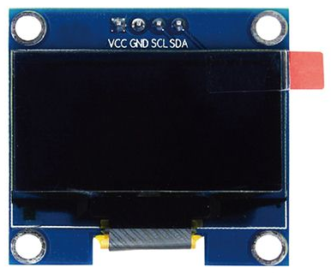 | 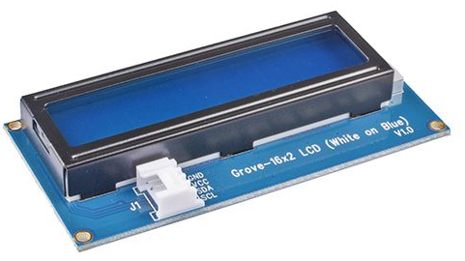 Image à dimensionner dans le cadre
 | Désignation du produit | Afficheur OLED 0,96" I2C TF051 | Afficheur OLED 1,3" I2C TF051 | Afficheur LCD I2C Grove 104020111 | Ecran 1,8'' TFT1.8
 | Fournisseur | gotronic.fr | gotronic.fr | gotronic.fr | gotronic.fr
 | Référence fournisseur | 36038 | 36041 | 03394 | 35310
 | Prix TTC en €uro | 9.56 € | 10.90 € | 6.50 € | 11.80 €
Critère de choix | Niveau d'exigence | Caractéristique technique | Caractéristique technique | Caractéristique technique | Caractéristique technique
Imposés par le cahier des charges ou par le technicien |  | Caractéristiques en lien avec les critères de choix
Alimentation | 3,3 V ou 5 V via Arduino | 3,3 V ou 5 V | 3,3 V ou 5 V | 3,3 V ou 5 V | 3,3 V ou 5 V
Consomation | 25 mA | 25 mA | 25 mA | < 60 mA | 100 mA
Interface de communication | I2C | I2C | I2C | I2C | SPI
Résolution | 128 x 64 pixels | 128 x 64 pixels | 128 x 64 pixels | 2 x 16 caractères | 128 x 160 pixels
Dimension | compact | 27 x 27 x 4 mm | 36 x 34 x 4 mm | 80 x 40 x 13,5 mm | 50 x 34 x 5 mm
Température de service | - 10 à 50 °C | -20 à 70 °C | -20 à 70 °C | 0 à 50 °C | non communiqué
Type de dalle | OLED | OLED | OLED | LCD monochrome | LCD couleur

En exemple
Matériel recherché | Capteur de température

 | Image du produit | 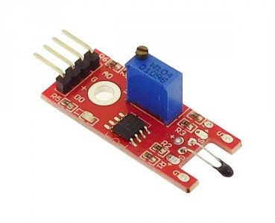 | 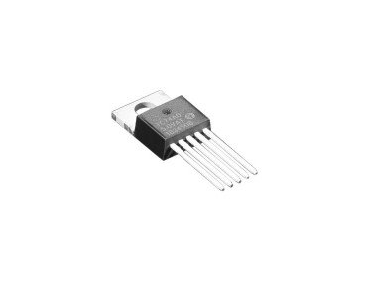 |  | Image à dimensionner dans le cadre
 | Désignation du produit | Module à thermistance ST017 | Capteur de température I2C | Capteur de température, RS PRO
 | Fournisseur | gotronic.fr | gotronic.fr | rs-online.com
 | Référence fournisseur | 35198 | 36512 | 813-840
 | Prix TTC en €uro | 2.50 € | 3.55 € | 43.22 €
Critère de choix | Niveau d'exigence | Caractéristique technique | Caractéristique technique | Caractéristique technique | Caractéristique technique
Imposés par le cahier des charges ou par le technicien |  | Caractéristiques en lien avec les critères de choix
Plage de température | -10°C / 50°C | -55°C / +125° | 0°C / 125°C | -10°C / 60°C
Tension d'alimentation | 5 V | 5 V | 2,7 V à 5,5 V | NC
Indice de protection | 0 0 | 0 0 | 0 0 | 6 7
Signal à traiter | Analogique | Analogique / Digital | I2C | Analogique
Précision | 0,5°C | 0,5°C | 3°C | 0,5°C

